CN
 |  |  |  | https://github.com/heute666/smart-poker-dealer
L0 | L1 | L2 | L3 | L4 | 规格 | 要求 | 参考- 淘宝链接为了让大家直观知道是什么，除了备注过的，默认不代表推荐或测试过该链接实物 | 数量 | 单价 | 合计
Smart-poker-dealer |  |  |  |  |  |  |  |  |  | 135.75
 | 旋转组件
 |  | 马达侧牌仓
 |  |  | 马达侧牌仓 |  | PLA | 10齿版本- 12g 25%填充率 |  | 1 | 1.2 | 1.2
 |  |  | 直流电机总成
 |  |  |  | 直流电机 | 370 | 12V,8000-12000rpm | 淘宝链接 - 我实物是用的这种- 但超压长期运行有点容易烧 | 1 | 4 | 4
 |  |  |  | 蜗杆 | 0.5M | 6-8mm长2A | 淘宝链接 | 1 | 0.08 | 0.08
 |  |  |  | 端子线 |  | PH2.0 50mm | 淘宝链接- 这里用母端 | 1 | 0.1 | 0.1
 |  |  |  | 瓷片电容 | 104 |  | 淘宝链接 | 1 | 0.01 | 0.01
 |  |  | 前滚轮总成
 |  |  |  | 钢轴 | 2mm x96 | 最好95-96不会突出边界；需要用钢的，不要铁的，45或者不锈钢都行 | 淘宝链接 - 找能订做长度和倒角去毛刺的 | 1 | 0.3 | 0.3
 |  |  |  | 齿轮 | 0.5M | 10齿2A（紧配2mm轴）- 最后测下来还是10齿稳定点，需要配合10齿版本侧板用 | 淘宝链接 | 1 | 0.1 | 0.1
 |  |  |  | 皮带轮 | 13mm2A |  | 淘宝链接 | 2 | 0.1 | 0.2
 |  |  |  | 硅胶圈 | 10 x 2.65 |  | 搜硅胶O型圈找对应规格 | 2 | 0.05 | 0.1
 |  |  |  | 铜轴承 | 2x4mm |  | 淘宝链接 | 2 | 0.05 | 0.1
 |  |  |  | 塑胶轴套 | 2x6mm |  | 淘宝链接 | 2 | 0.02 | 0.04
 |  |  | 隔音罩 |  | TPU | 选装 |  | 1 | 0.1 | 0.1
 |  | 中间体总成
 |  |  | 牌仓传感器总成 |  |  | 可以用一个循迹传感器+特殊接线代替 |  | 1 | 2 | 2
 |  |  | 中间体 |  | PLA | 21g 25%填充率 |  | 1 | 2.1 | 2.1
 |  |  | 主轴齿轮总成
 |  |  |  | 主轴齿轮 | PLA | 12g 25%填充率 |  | 1 | 1.2 | 1.2
 |  |  |  | 螺母 | M3 |  |  | 6 | 0.02 | 0.12
 |  |  | 铜轴承 |  | 2x4mm |  | 淘宝链接 | 1 | 0.05 | 0.05
 |  |  | 螺栓 |  | M3x12 | 安装牌仓传感器 |  | 1 | 0.05 | 0.05
 |  |  | 螺栓 |  | M3x10 | 中间体连接主轴齿轮 |  | 2 | 0.05 | 0.1
 |  |  | 螺栓 |  | M2x8沉头 |  |  | 1 | 0.02 | 0.02
 |  |  | 螺母 |  | M2 |  |  | 1 | 0.02 | 0.02
 |  |  | 螺母 |  | M3 |  |  | 5 | 0.02 | 0.1
 |  | 螺栓 |  |  | M3x10 |  |  | 2 | 0.05 | 0.1
 |  | 螺母 |  |  | M3 |  |  | 2 | 0.02 | 0.04
 |  | 齿轮侧总成
 |  |  | 齿轮侧牌仓
 |  |  |  | 齿轮侧牌仓 | PLA | 15g 25%填充率 |  | 1 | 1.5 | 1.5
 |  |  |  | 螺母 | M3 |  |  | 2 | 0.02 | 0.04
 |  |  |  | 螺栓 | M2x10 |  |  | 1 | 0.02 | 0.02
 |  |  |  | 螺母 | M2 |  |  | 1 | 0.04 | 0.04
 |  |  |  | 出牌传感器总成 |  | 安装位置重要，需要PCB打板 |  | 1 | 2 | 2
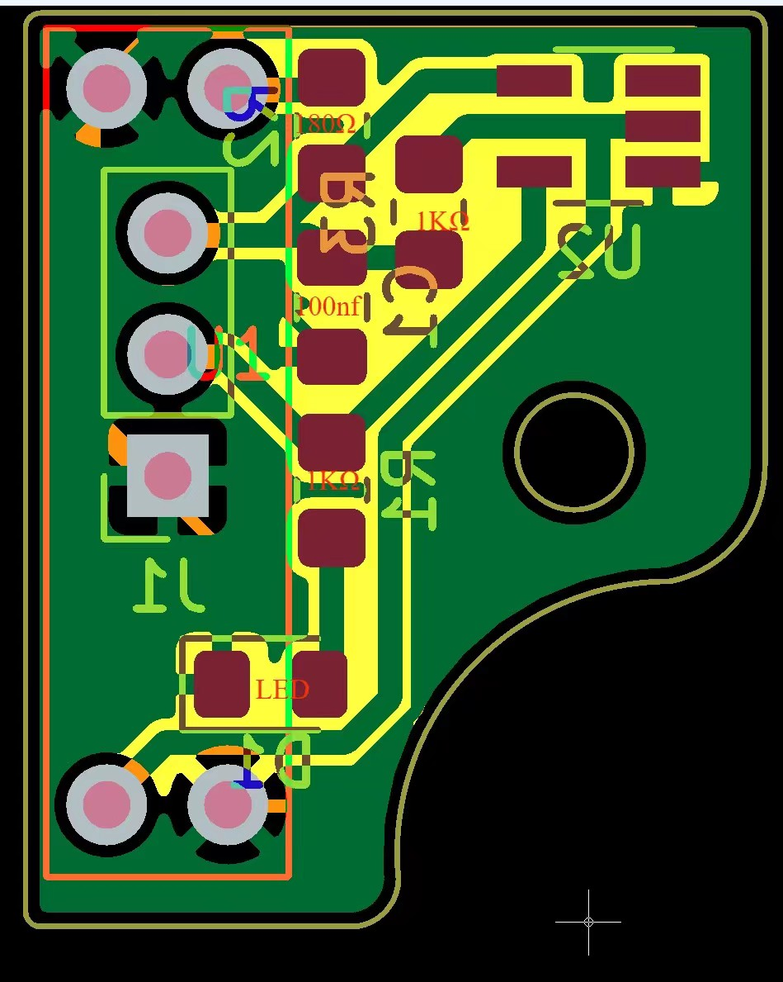
 |  |  | 铜轴承 |  | 2x4mm | 几个地方需要装铜衬套当轴承的别搞错了，市面常见有2x4和2x5两种 |  | 2 | 0.05 | 0.1
 |  |  | 后滚轮总成
 |  |  |  | 同步轮 | PLA | 4g 25%填充率 |  | 4 | 0.2 | 0.8
 |  |  |  | 同步带 | MXL | 5mm宽，64齿，B64MXL |  | 1 | 0.92 | 0.92
 |  |  |  | 塑胶止挡 | 2x6mm |  |  | 1 | 0.02 | 0.02
 |  |  |  | 钢轴 | 2mm x78 | 目视无弯曲，圆柱度大约0.2？ |  | 1 | 0.3 | 0.3
 |  |  |  | 齿轮 | 0.5M | 56齿+10齿 2B |  | 1 | 0.15 | 0.15
 |  |  |  | 皮带轮 | 16mm2A |  | 淘宝链接 | 2 | 0.1 | 0.2
 |  |  |  | 氟橡胶圈 | 8.5 x 2.65 |  | 搜氟橡胶O型圈找对应规格 | 2 | 0.02 | 0.04
 |  |  | 惰齿轮
 |  |  |  | 同步轮 | PLA | 4g 25%填充率 |  | 4 | 0.2 | 0.8
 |  |  |  | 塑胶轴套 | 2x6mm |  | 淘宝链接 | 1 | 0.02 | 0.02
 |  |  |  | 惰齿轮 | 0.5M | 48齿2B（单双层都可以） | 淘宝链接 | 1 | 0.14 | 0.14
 |  |  |  | 惰齿轮轴 | 2mm x 10 |  | 淘宝链接 | 1 | 0.04 | 0.04
 |  |  | 出牌传感器总成 |  | 如右图
 |  |  |  | PCB |  | 立创PCB文件
 |  |  |  | 电阻 | 1kΩ | 0805 |  | 1
 |  |  |  | 电阻 | 180Ω | 0805 |  | 1
 |  |  |  | 电容 | 100nf | 0805 |  | 1
 |  |  |  | LED | 自己喜欢的颜色 | 0805 |  | 1
 |  |  |  | 红外对射光耦 |  | H2010，槽宽10mm |  | 1
 |  |  |  | IC施密特发生器 |  | SN74LVC1G14DBVR SOT-23-5 |  | 1
 |  |  | 隔音罩 |  | TPU | 选装 |  | 1 | 0.1 | 0.1
 |  | 牌仓传感器PCBA |  |  |  | 制板文件和BOM，细节参阅嘉立创 | https://oshwhub.com/heute666/yi-zhi-fa-pai-ji-v1-2?code=AC-31fde32b48924dc4893be1ffcc96a859#5
 |  | 齿轮 |  |  | 0.5M | 10齿2A | 淘宝链接 | 1 | 0.1 | 0.1
 |  | 铜轴承 |  |  | 2x4mm |  | 淘宝链接 | 1 | 0.05 | 0.05
 |  | 螺栓 |  |  | M3x10 |  |  | 2 | 0.05 | 0.1
 |  | 前牌仓总成
 |  |  | 出牌挡板 |  | PLA | 1g 25%填充率 |  | 2 | 0.2 | 0.4
 |  |  | 两侧装饰板 |  | PLA | 1g 25%填充率 |  | 2 | 0.2 | 0.4
 |  |  | 前牌仓 |  | PLA | 17g 25%填充率 |  | 1 | 1.7 | 1.7
 |  |  | OLED |  | 1.3寸OLED | 竖屏，SH1107驱动 |  | 1 | 13 | 13
 |  |  | 螺栓 |  | M3x8 |  |  | 2 | 0.05 | 0.1
 |  |  | 螺母 |  | M3 |  |  | 2 | 0.02 | 0.04
 |  | 后挡板 |  |  | PLA | 2g 25%填充率 |  | 2 | 0.4 | 0.8
 |  | 螺栓 |  |  | M3x8 |  |  | 2 | 0.05 | 0.1
 |  | 装饰板 |  |  | PLA | 4g 25%填充率 |  | 1 | 0.4 | 0.4
 | 底座组件
 |  | 底座总成_OP2
 |  |  | 底座总成_OP1
 |  |  |  | 轴承 | 6805 | 25mm内径，37mm外径，高7 | 淘宝链接 | 1 | 2 | 2
 |  |  |  | 底座 | PLA | 82g |  | 82 | 0.2 | 16.4
 |  |  |  | 螺母 | M3 |  |  | 2 | 0.02 | 0.04
 |  |  |  | 防滑垫 |  | 硅胶垫直径8mm-10mm都行，厚度1-2mm |  | 4 | 0.05 | 0.2
 |  |  |  | 编码器支架 | PLA | 3g |  | 3 | 0.2 | 0.6
 |  |  |  | 编码器 |  | EC11, 花轴，轴长15，5脚 |  | 1 | 1.5 | 1.5
 |  |  |  | 旋转按钮 | PLA | 3g |  | 3 | 0.2 | 0.6
 |  |  | 步进电机总成
 |  |  |  | 步进电机 | 42-34 | 常规力矩，5mm直径, 13mm长 D字短轴；短轴的不太好找，一般都是20-25mm, 太长了 | 美培亚有些二手电机轴在13-15mm之间，搜“42步进 美培亚 高34”会有些，轴径3-5的圆轴D轴都有，得改图，我把STEP放上来 | 1 | 15 | 15
 |  |  |  | 步进电机齿轮 | PLA | 1M10T, 2g |  | 1 | 0.2 | 0.2
 |  |  |  | 连接端子线 |  | PH2.0 6pin + 24AWG +XH2.54 4pin |  | 1 | 0.1 | 0.1
 |  |  | 螺栓 |  | M3X10 | 沉头，带减震垫用，固定步进电机 |  | 4 | 0.05 | 0.2
 |  |  | 螺栓 |  | M3X8 | 沉头，不带减震垫用，固定步进电机 |  | 4 |  | 0
 |  |  | 主控PCB总成
 |  |  |  | 主控PCB |  | 立创上是配v2壳体的版本 | https://u.lceda.cn/account/user/projects/index/detail?project=215127003d0641009385785ae38e2e1f&folder=all&modal=share&lang=zh-cn&listType=all | 1 | 15 | 15
 |  |  |  | 步进电机驱动 | TMC2208 | 也可用TMC2225 |  | 1 | 10 | 10
 | v1 |  | 屏幕及触摸模块
 | v1 |  |  | OLED屏 | 0.96 I2C | 配V1壳 |  | 1 | 10
 | v1 |  |  | OLED屏 | 1.3 I2C | 配V2壳
 | v1 |  |  | 触摸模块PCB |  | 立创上是配v2壳体的版本 | https://u.lceda.cn/account/user/projects/index/detail?project=215127003d0641009385785ae38e2e1f&folder=all&modal=share&lang=zh-cn&listType=all | 1 | 4
 | v1 |  |  | 端子线 |  | X2.54 8pin |  | 1 | 0.2
 | v1 |  |  | 热熔胶
 | v1 |  |  | 导电胶带 |  | 可靠性不好，将改成导电线直接埋进外壳
 | v1 |  | 铜柱 |  |  | M3, 10mm高，一边公一边母 |  | 2 | 0.3
 |  |  | 导电环支架 | v2 | PLA | 7g |  | 7 | 0.2 | 1.4
 |  |  | 电池盒 |  |  | 18650，2节串联 |  | 1 | 1 | 1
 |  |  | 螺栓 |  | M3X8 | 沉头，固定导电环支架和电池盒 |  | 5 | 0.05 | 0.25
 |  |  | 螺母 |  | M3 | 固定导电环支架和电池盒 |  | 5 | 0.02 | 0.1

 | 导电环 |  |  |  | 2A8路 | 尺寸不超过22mm直径26高,可多几路，要求并不高，咸鱼上的就可以 | 以前挺多库存件几块钱的，现在好难找，这家12路2A，塑料22mm直径，19mm长的应该可以，30块 | 1 | 20 | 20
 | 主轴齿轮固定片 |  |  |  | PLA | 3g |  | 1 | 0.3 | 0.3
 | 螺栓 |  |  |  | M3x8 | 固定主轴齿轮 |  | 3 | 0.05 | 0.15
 | 螺母 |  |  |  | M3 | 固定主轴齿轮 |  | 3 | 0.02 | 0.06
 | 电池 |  |  |  | 18650 | 1600mA-2000mA的就可以，动力电池更好，5C |  | 2 | 7 | 14

